فروی
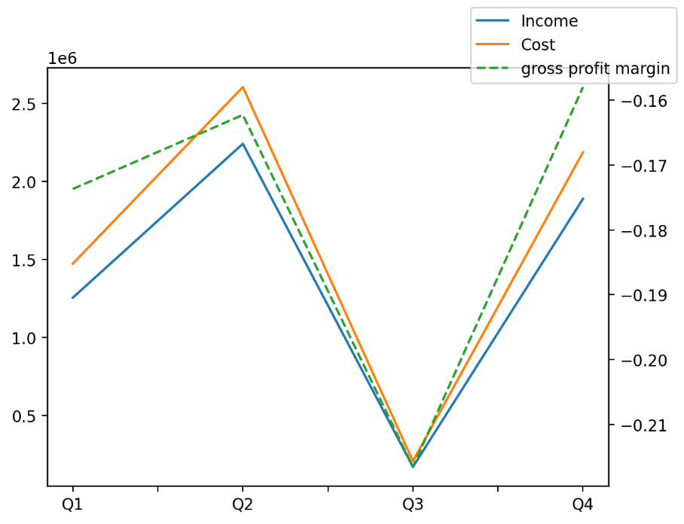
1402/12/29 | Q1 | Q2 | Q3 | Y | Q4 | Q2 / Q1 | Q3 / Q2 | Q4 / Q3
درآمد های عملیاتی | 1,254,546 | 2,240,242 | 171,256 | 5,554,213 | 1,888,169 | 79% | -92% | 1003%
بهای تمام شده | (1,472,454) | (2,603,746) | (208,346) | (6,470,972) | (2,186,426) | 77% | -92% | 949%
سود(زیان)ناخالص | (217,908) | (363,504) | (37,090) | (916,759) | (298,257) | 67% | -90% | 704%
هزینه های عمومی اداری فروش | (131,474) | (121,862) | (148,814) | (509,932) | (107,782) | -7% | 22% | -28%
سود(زیان)عملیاتی | (414,829) | 35,876 | (194,543) | (940,788) | (367,292) | -109% | -642% | 89%
سایر درآمدهای غیر عملیاتی | 22,597 | 495,007 | 20,352 | 547,826 | 9,870 | 2091% | -96% | -52%
سود(زیان)خالص | (454,650) | 472,063 | (214,321) | (628,159) | (431,251) | -204% | -145% | 101%
مواد مستقیم مصرفی | 1,859,221 | 1,133,397 | 1,097,272 | 4,644,323 | 554,433 | -39% | -3% | -49%
سربارتوليد | 398,435 | 493,019 | 387,727 | 1,612,719 | 333,538 | 24% | -21% | -14%

